fig 5-3
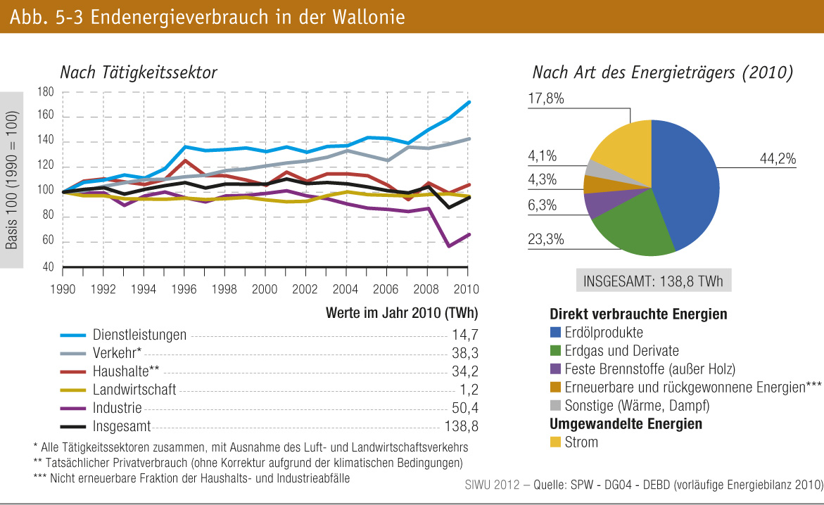
fig. 5-3 : | Endenergieverbrauch in der Wallonie

